Лист1
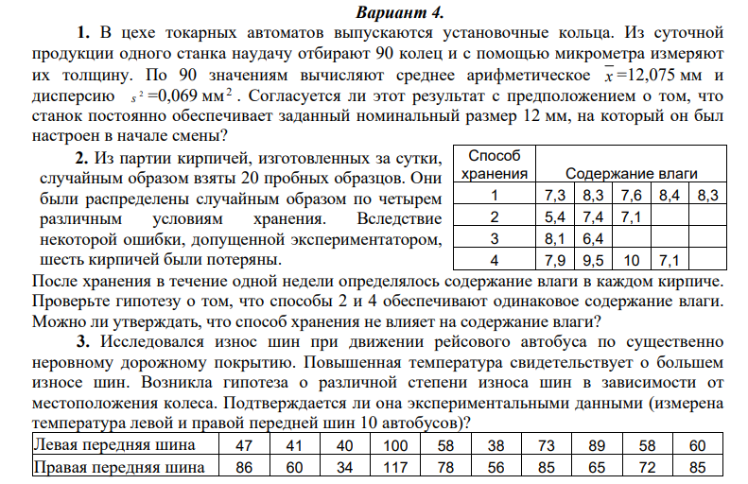
Задание 1
alpha | 0.05
 | 12.075 |  | H0 | заданный номинальный объём равен 12
 | 0.069 |  | H1 | заданный номинальный объём не равен 12
n | 90
H0 | 12
 |  |  |  |  | t расч |  | 2.7086816944
s | 0.26267851073
 |  |  |  |  | 1.987 | t крит |  |  |  |  |  |  |  |  |  |  | F |  | F критическое
 |  |  |  |  |  |  |  |  |  |  |  |  |  |  |  |  | 0.35158584322 |  | 3.6330885114
Вывод: | Полученное значение t расч > t крит, соответственно гипотеза H0 отвергается

Задание 2
1. |  |  |  |  |  |  |  |  |  |  |  |  |  |  |  |  | 2.
Способ хранения |  | Содержание влаги |  |  |  |  |  |  | H0 | Способы хранения 2 и 4 обеспечивают одинаковое содержание влаги |  |  |  |  |  |  |  | Дисперсионный анализ | F | F критическое
1 |  | 7.3 | 8.3 | 7.6 | 8.4 | 8.3 |  |  | H0 | Способы хранения не влияет на содержание влаги |  |  |  |  |  |  |  |  | 7.9783631936 | 3.0946128879
2 |  | 5.4 | 7.4 | 7.1 |  |  |  | 6.6333333333 |  | 1.1633333333
3 |  | 8.1 | 6.4 |  |  |  |  |  |  |  |  | t | 2.0832762211
4 |  | 7.9 | 9.5 | 10 | 7.1 |  |  | 8.625 |  | 1.8358333333 |  | tкрит | 2.571 | 5 | степеней свободы
k | 4 |  |  |  |  |  |  | 7.7714285714
n | 14
 |  | S^2 | 1.5668333333

Вывод: | Полученное значение |t расч| < t крит, соответственно гипотеза не отвергается |  |  |  |  |  |  |  |  |  |  |  |  |  |  | Вывод: | Полученное значение F> F крит, соответственно способ хранения влияет на содержание влаги

Задание 3
n | 10
Левая передняя шина |  |  |  | 47 | 41 | 40 | 100 | 58 | 38 | 73 | 89 | 58 | 60 | H0 | Средние температуры левой и правой шин одинаковы
Правая передняя шина |  |  |  | 86 | 60 | 34 | 117 | 78 | 56 | 85 | 65 | 72 | 85 | H1 | Средние температуры левой и правой шин отличаются
d |  |  |  | 39 | 19 | -6 | 17 | 20 | 18 | 12 | -24 | 14 | 25
 |  |  | di-dср | 25.6 | 5.6 | -19.4 | 3.6 | 6.6 | 4.6 | -1.4 | -37.4 | 0.6 | 11.6
 |  |  | ^2 | 655.36 | 31.36 | 376.36 | 12.96 | 43.56 | 21.16 | 1.96 | 1398.76 | 0.36 | 134.56
d ср | 13.4
s | 17.244644901 |  |  |  | t | 2.4572567825 |  | t крит | 2.262
 |  |  |  |  |  |  |  |  |  |  |  |  |  |  |  |  |  | 1.

Вывод: | Полученное значение |t расч| > t крит, соответственно гипотеза отвергается ,значит температура шин зависит от местоположения

